Лист1
 |  | ИП Брайнин Е.А
 |  | Юр.адрес: 196233, г.Санкт-Петербург, Витебский пр-т,д.67, кв 162 |  |  | email: ratmanova-veradelizia@yandex.ru
 |  | Почтовый адрес: 196084, г. Санкт-Петербург, ул. Заставская,д 33, корп 2, пом.2.207 |  |  | +7 (911) 829-29-39 Отдел оптовых продаж |  | БОНУСНАЯ СИСТЕМА СКИДОК:
 |  | Р/С 40802810822120000247 |  |  | +7 (804) 333-77-65 - бесплатный звонок по России |  | При покупке
 |  | ПАО "БАНК УРАЛСИБ" |  |  | Ратманова Валерия |  | от 50-100 тыс. рублей- скидка 3%
 |  | К/С 30101810800000000706 |  |  | https://veradelizia-opt.ru |  | Свыше 100.000 рублей -скидка 5%
 |  | БИК 044030706
 |  | Тел: +7(911) 829-29-39; (812) 655-06-82; Факс: (812) 655-06-80

 | ПРАЙС №1. ПО ЖЕЛАНИЮ, ВОЗМОЖЕН ЗАКАЗ БОЛЬШИХ РАЗМЕРОВ

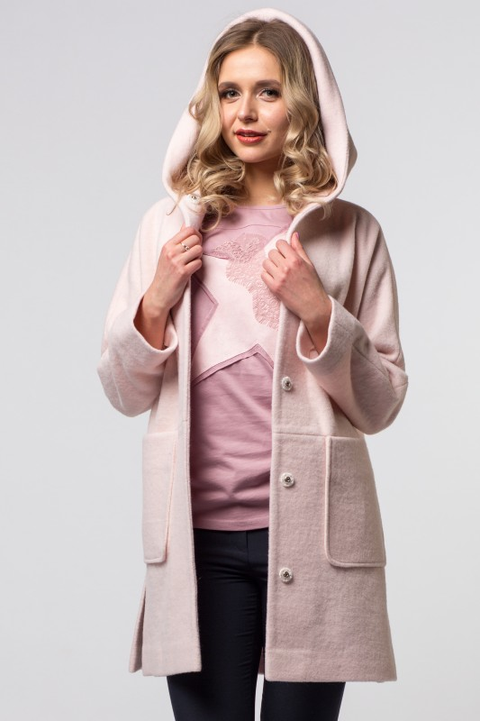
 | 1 |  | Наименование изделия | ПАЛЬТО |  |  | ОБЩЕЕ КОЛ-ВО ШТУК В ЗАКАЗЕ
 |  |  | Артикул: | 19SP-F012 PSK |  |  | 5
 |  |  | Состав | 70%полиэстер; 30%шерсть
 |  |  | Цвет | в наличии песочный |  |  | ОБЩАЯ СУММА ЗАКАЗА
 |  |  | Размер | Ед.измер-я | Кол-во в заказе | Сумма руб. | Без скидки | при 3% скидке | при 5% скидке
 |  |  | 42 | шт | 5 | 11,400.00 | 11,400 | 11,058 | 10,830
 |  |  | 44 | шт | 0 | 0.00
 |  |  | 46 | шт | 0 | 0.00
 |  |  | 48 | шт | 0 | 0.00
 |  |  | 50 | шт | 0 | 0.00
 |  |  | 52 | шт | 0 | 0.00
 |  |  | 54 | шт | 0 | 0.00
 |  |  | Описание: | Облегчённое весеннее пальто, однобортное, застёжка по центру на кнопках, без подкладки, прямого силуэта, с капюшоном, крой рукава кимоно, декорировано накладными карманами.

 |  |  | Цена оптовая шт/руб | 2,280.00

 |  |  | Кол-во шт в заказе | Сумма заказа/руб
 |  |  | 5 | 11,400.00

 | 2 |  | Наименование изделия | ПАЛЬТО
 |  |  | Артикул: | 19SP-F012 МОL
 |  |  | Состав | 70%полиэстер; 30%шерсть
 |  |  | Цвет | в наличии песочный
 |  |  | Размер | Ед.измер-я | Кол-во в заказе | Сумма руб.
 |  |  | 42 | шт | 0 | 0.00
 |  |  | 44 | шт | 0 | 0.00
 |  |  | 46 | шт | 0 | 0.00
 |  |  | 48 | шт | 0 | 0.00
 |  |  | 50 | шт | 0 | 0.00
 |  |  | 52 | шт | 0 | 0.00
 |  |  | 54 | шт | 0 | 0.00
 |  |  | Описание: | Облегчённое весеннее пальто, однобортное, застёжка по центру на кнопках, без подкладки, прямого силуэта, с капюшоном, крой рукава кимоно, декорировано накладными карманами.

 |  |  | Цена оптовая шт/руб | 2,280.00

 |  |  | Кол-во шт в заказе | Сумма заказа/руб
 |  |  | 0 | 0.00

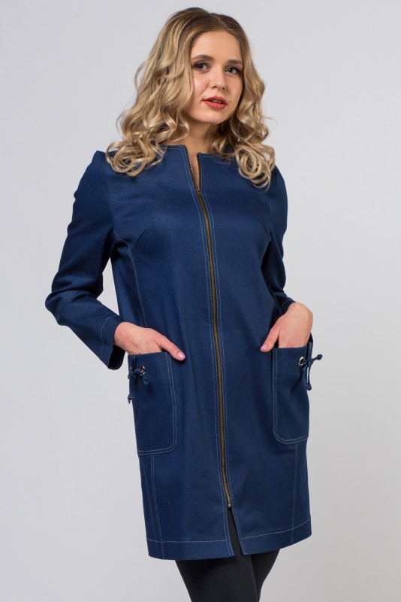
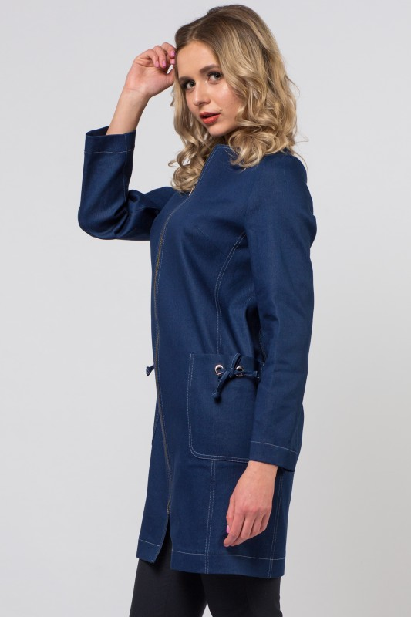
 | 3 |  | Наименование изделия | ПАЛЬТО
 |  |  | Артикул: | 19SP-015JEANS
 |  |  | Состав | 95%хлопок; 5%эластан
 |  |  | Цвет | синий
 |  |  | Размер | Ед.измер-я | Кол-во в заказе | Сумма руб.
 |  |  | 42 | шт | 0 | 0.00
 |  |  | 44 | шт | 0 | 0.00
 |  |  | 46 | шт | 0 | 0.00
 |  |  | 48 | шт | 0 | 0.00
 |  |  | 50 | шт | 0 | 0.00
 |  |  | 52 | шт | 0 | 0.00
 |  |  | 54 | шт | 0 | 0.00
 |  |  | Описание: | Джинсовое пальто, прямого силуэта, с втачным рукавом без воротника, круглый вырез по горловине, застёжка встык на молнии, накладные карманы, декорированные металлическими люверсами с завязками.

 |  |  | Цена оптовая шт/руб | 1,450.00

 |  |  | Кол-во шт в заказе | Сумма заказа/руб
 |  |  | 0 | 0.00

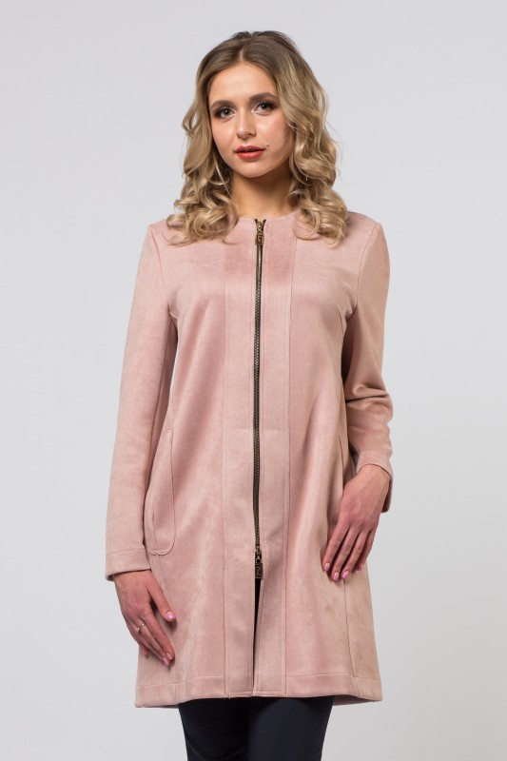
 | 4 |  | Наименование изделия | ПАЛЬТО
 |  |  | Артикул: | 19SP-F015ROS
 |  |  | Состав | 95% полиэстер 5%эластан
 |  |  | Цвет | розовый
 |  |  | Размер | Ед.измер-я | Кол-во в заказе | Сумма руб.
 |  |  | 42 | шт | 0 | 0.00
 |  |  | 44 | шт | 0 | 0.00
 |  |  | 46 | шт | 0 | 0.00
 |  |  | 48 | шт | 0 | 0.00
 |  |  | 50 | шт | 0 | 0.00
 |  |  | 52 | шт | 0 | 0.00
 |  |  | 54 | шт | 0 | 0.00
 |  |  | Описание: | Замшевое пальто, прямого силуэта, с втачным рукавом без воротника, круглый вырез по горловине, застёжка встык на молнии, боковые карманы в рельефах изделия.

 |  |  | Цена оптовая шт/руб | 1,790.00

 |  |  | Кол-во шт в заказе | Сумма заказа/руб
 |  |  | 0 | 0.00
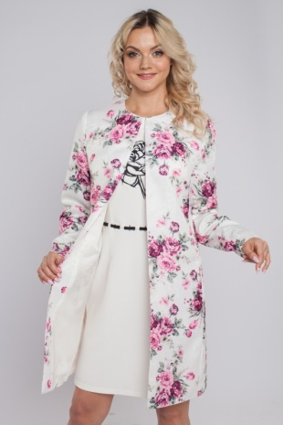
 | 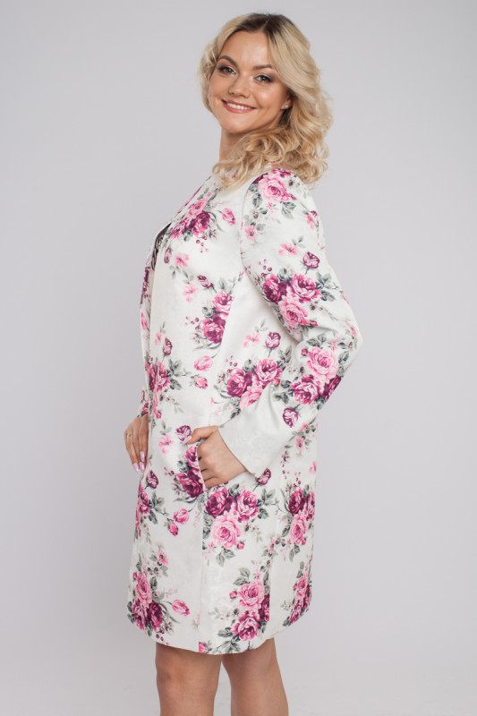 5 |  | Наименование изделия | ПАЛЬТО
 |  |  | Артикул: | 19SP-C004 FLV
 |  |  | Состав | 100% полиэстер
 |  |  | Цвет | белый с цветочным принтом
 |  |  | Размер | Ед.измер-я | Кол-во в заказе | Сумма руб.
 |  |  | 42 | шт | 0 | 0.00
 |  |  | 44 | шт | 0 | 0.00
 |  |  | 46 | шт | 0 | 0.00
 |  |  | 48 | шт | 0 | 0.00
 |  |  | 50 | шт | 0 | 0.00
 |  |  | 52 | шт | 0 | 0.00
 |  |  | 54 | шт | 0 | 0.00
 |  |  | Описание: | Летнее облегчённое пальто,с цветочным принтом, прямого силуэта, без застёжки встык, с втачным рукавом, без воротника, круглый вырез по горловине, карманы в боковых рельефах.

 |  |  | Цена оптовая шт/руб | 1,250.00

 |  |  | Кол-во шт в заказе | Сумма заказа/руб
 |  |  | 0 | 0.00

 | 6 |  | Наименование изделия | ПЛАТЬЕ
 |  |  | Артикул: | 19SP-P115ROS
 |  |  | Состав | 60% полиэстер; 35% вискоза; 5% эластан
 |  |  | Цвет | розовый
 |  |  | Размер | Ед.измер-я | Кол-во в заказе | Сумма руб.
 |  |  | 42 | шт | 0 | 0.00
 |  |  | 44 | шт | 0 | 0.00
 |  |  | 46 | шт | 0 | 0.00
 |  |  | 48 | шт | 0 | 0.00
 |  |  | 50 | шт | 0 | 0.00
 |  |  | 52 | шт | 0 | 0.00
 |  |  | 54 | шт | 0 | 0.00
 |  |  | Описание: | Трикотажное платье, лёгкий стрейч, приталенного силуэта,вырез горловины лодочка , втачной короткий рукав , карманы изделия декорированы атласной тесьмой.

 |  |  | Цена оптовая шт/руб | 1,060.00

 |  |  | Кол-во шт в заказе | Сумма заказа/руб
 |  |  | 0 | 0.00

60% полиэстер; 35% вискоза; 5% эластан | 7 |  | Наименование изделия | ПЛАТЬЕ
 |  |  | Артикул: | 19SP-P115 SEA
 |  |  | Состав | 60% полиэстер; 35% вискоза; 5% эластан
 |  |  | Цвет | синий
 |  |  | Размер | Ед.измер-я | Кол-во в заказе | Сумма руб.
 |  |  | 42 | шт | 0 | 0.00
 |  |  | 44 | шт | 0 | 0.00
 |  |  | 46 | шт | 0 | 0.00
 |  |  | 48 | шт | 0 | 0.00
 |  |  | 50 | шт | 0 | 0.00
 |  |  | 52 | шт | 0 | 0.00
 |  |  | 54 | шт | 0 | 0.00
 |  |  | Описание: | Трикотажное платье, лёгкий стрейч, приталенного силуэта,вырез горловины лодочка , втачной короткий рукав , карманы изделия декорированы атласной тесьмой.

 |  |  | Цена оптовая шт/руб | 1,060.00

 |  |  | Кол-во шт в заказе | Сумма заказа/руб
 |  |  | 0 | 0.00

 | 8 |  | Наименование изделия | ПЛАТЬЕ
 |  |  | Артикул: | 19SP-P166SEA (1)
 |  |  | Состав | 50% вискоза; 45% полиэстер; 5% эластан
 |  |  | Цвет | синий
 |  |  | Размер | Ед.измер-я | Кол-во в заказе | Сумма руб.
 |  |  | 42 | шт | 0 | 0.00
 |  |  | 44 | шт | 0 | 0.00
 |  |  | 46 | шт | 0 | 0.00
 |  |  | 48 | шт | 0 | 0.00
 |  |  | 50 | шт | 0 | 0.00
 |  |  | 52 | шт | 0 | 0.00
 |  |  | 54 | шт | 0 | 0.00
 |  |  | Описание: | Трикотажное платье, лёгкий стрейч, фактура ткани мелкие ячейки, приталенного силуэта,вырез горловины лодочка , втачной короткий рукав

 |  |  | Цена оптовая шт/руб | 1,050.00

 |  |  | Кол-во шт в заказе | Сумма заказа/руб
 |  |  | 0 | 0.00

 | 9 |  | Наименование изделия | ПЛАТЬЕ
 |  |  | Артикул: | 19SP-P166SEA (2)
 |  |  | Состав | 50% вискоза; 45% полиэстер; 5% эластан
 |  |  | Цвет | синий
 |  |  | Размер | Ед.измер-я | Кол-во в заказе | Сумма руб.
 |  |  | 42 | шт | 0 | 0.00
 |  |  | 44 | шт | 0 | 0.00
 |  |  | 46 | шт | 0 | 0.00
 |  |  | 48 | шт | 0 | 0.00
 |  |  | 50 | шт | 0 | 0.00
 |  |  | 52 | шт | 0 | 0.00
 |  |  | 54 | шт | 0 | 0.00
 |  |  | Описание: | Трикотажное платье, лёгкий стрейч, фактура ткани крупные ячейки, приталенного силуэта,вырез горловины лодочка , втачной короткий рукав

 |  |  | Цена оптовая шт/руб | 1,050.00

 |  |  | Кол-во шт в заказе | Сумма заказа/руб
 |  |  | 0 | 0.00

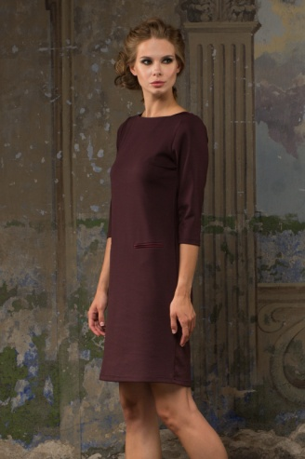
 | 10 |  | Наименование изделия | ПЛАТЬЕ
 |  |  | Артикул: | 19SP-P111BRD
 |  |  | Состав | 60% полиэстер; 35% вискоза; 5% эластан
 |  |  | Цвет | бордо
 |  |  | Размер | Ед.измер-я | Кол-во в заказе | Сумма руб.
 |  |  | 42 | шт | 0 | 0.00
 |  |  | 44 | шт | 0 | 0.00
 |  |  | 46 | шт | 0 | 0.00
 |  |  | 48 | шт | 0 | 0.00
 |  |  | 50 | шт | 0 | 0.00
 |  |  | 52 | шт | 0 | 0.00
 |  |  | 54 | шт | 0 | 0.00
 |  |  | Описание: | Трикотажное платье, лёгкий стрейч, приталенного силуэта,вырез горловины лодочка , втачной короткий рукав 3/4 , карманы изделия декорированы атласной тесьмой.

 |  |  | Цена оптовая шт/руб | 1,100.00

 |  |  | Кол-во шт в заказе | Сумма заказа/руб
 |  |  | 0 | 0.00

 | 11 |  | Наименование изделия | БРЮКИ
 |  |  | Артикул: | 19SP-Z004 SEA
 |  |  | Состав | 55%вискоза; 40%полиэстер; 5%эластан
 |  |  | Цвет | синий
 |  |  | Размер | Ед.измер-я | Кол-во в заказе | Сумма руб.
 |  |  | 42 | шт | 0 | 0.00
 |  |  | 44 | шт | 0 | 0.00
 |  |  | 46 | шт | 0 | 0.00
 |  |  | 48 | шт | 0 | 0.00
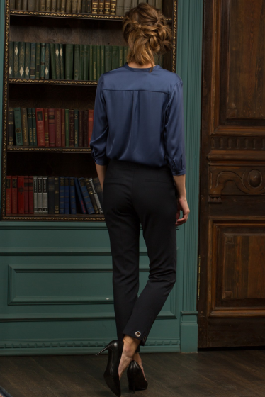
 |  |  | 50 | шт | 0 | 0.00
 |  |  | 52 | шт | 0 | 0.00
 |  |  | 54 | шт | 0 | 0.00
 |  |  | Описание: | Брюки зауженные к низу, на поясе, застёжка спереди, боковые карманы.

 |  |  | Цена оптовая шт/руб | 1,350.00

 |  |  | Кол-во шт в заказе | Сумма заказа/руб
 |  |  | 0 | 0.00

 | 12 |  | Наименование изделия | ПЛАТЬЕ
 |  |  | Артикул: | 19SP-P147BLK
 |  |  | Состав | 95%полиэстер; 5%эластан
 |  |  | Цвет | черный
 |  |  | Размер | Ед.измер-я | Кол-во в заказе | Сумма руб.
 |  |  | 42 | шт | 0 | 0.00
 |  |  | 44 | шт | 0 | 0.00
 |  |  | 46 | шт | 0 | 0.00
 |  |  | 48 | шт | 0 | 0.00
 |  |  | 50 | шт | 0 | 0.00
 |  |  | 52 | шт | 0 | 0.00
 |  |  | 54 | шт | 0 | 0.00
 |  |  | Описание: | Платье-рубашка, в стиле сафари, полуприлегающего силуэта с длинным, втачным рукавом на манжете. Изделие дополняет воротник стойка, застежка на планке по переду на блузочные пуговицы. Длинный пояс с металлическими полукольцами.

 |  |  | Цена оптовая шт/руб | 1,430.00

 |  |  | Кол-во шт в заказе | Сумма заказа/руб
 |  |  | 0 | 0.00

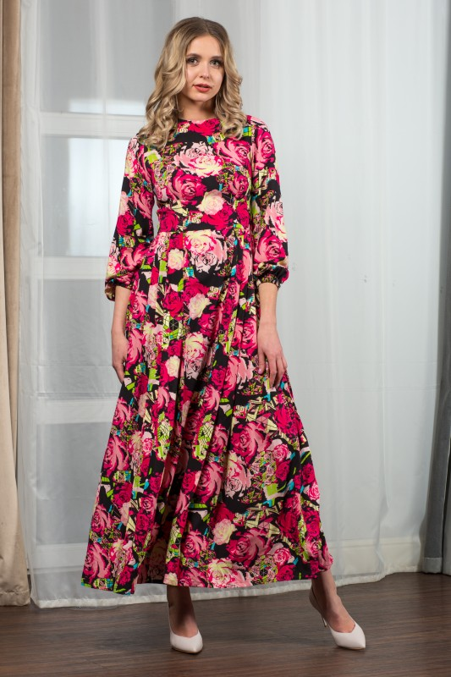
 | 13 |  | Наименование изделия | ПЛАТЬЕ
 |  |  | Артикул: | 19SP-P170FLW
 |  |  | Состав | 100% вискоза
 |  |  | Цвет | цветочный принт
 |  |  | Размер | Ед.измер-я | Кол-во в заказе | Сумма руб.
 |  |  | 42 | шт | 0 | 0.00
 |  |  | 44 | шт | 0 | 0.00
 |  |  | 46 | шт | 0 | 0.00
 |  |  | 48 | шт | 0 | 0.00
 |  |  | 50 | шт | 0 | 0.00
 |  |  | 52 | шт | 0 | 0.00
 |  |  | 54 | шт | 0 | 0.00
 |  |  | Описание: | Летнее удлинённое платье, приталенного силуэта, круглая горловина, с длинным рукавом, низ рукава собран на резинку, юбка заложена в складки.
 |  |  | Цена оптовая шт/руб | 1,610.00

 |  |  | Кол-во шт в заказе | Сумма заказа/руб
 |  |  | 0 | 0.00

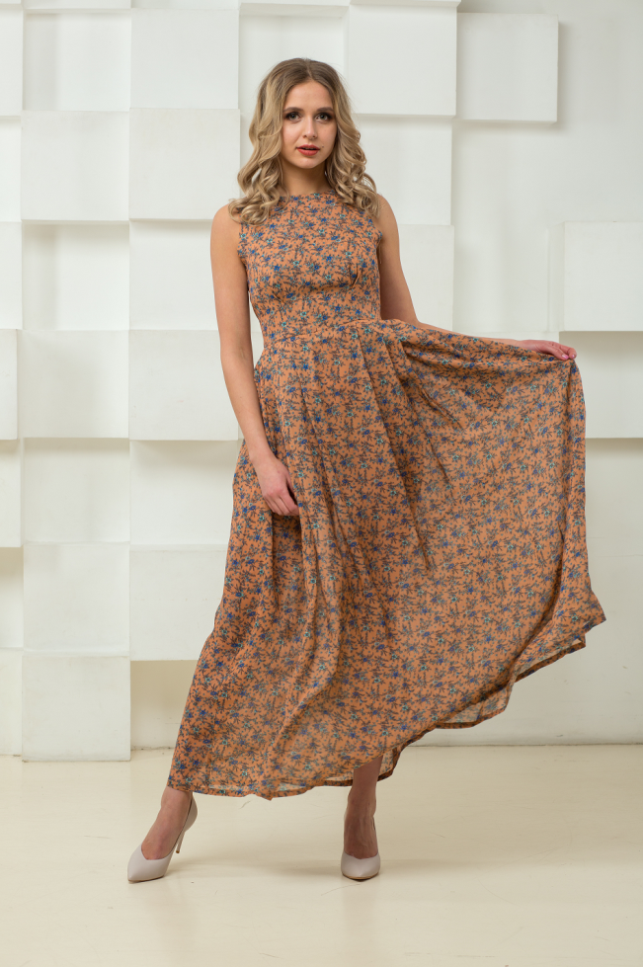
 | 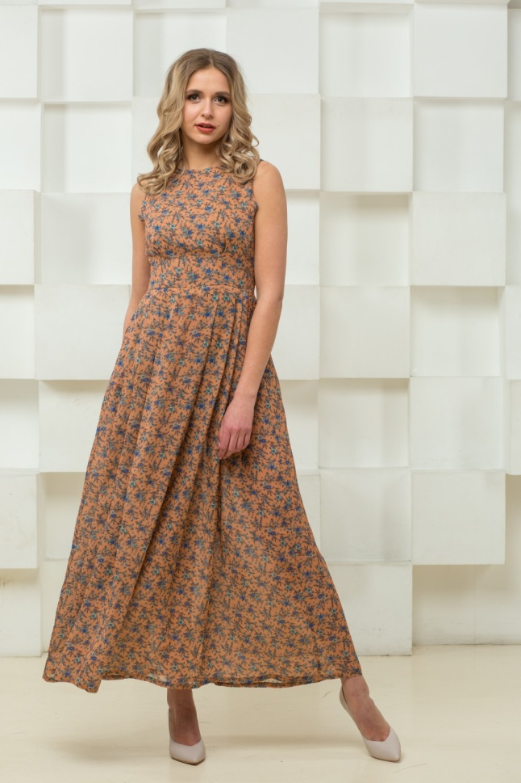 14 |  | Наименование изделия | ПЛАТЬЕ-САРАФАН
 |  |  | Артикул: | 19SP-S010FLW
 |  |  | Состав | 100% вискоза
 |  |  | Цвет | бежевый с цветочным принтом
 |  |  | Размер | Ед.измер-я | Кол-во в заказе | Сумма руб.
 |  |  | 42 | шт | 0 | 0.00
 |  |  | 44 | шт | 0 | 0.00
 |  |  | 46 | шт | 0 | 0.00
 |  |  | 48 | шт | 0 | 0.00
 |  |  | 50 | шт | 0 | 0.00
 |  |  | 52 | шт | 0 | 0.00
 |  |  | 54 | шт | 0 | 0.00
 |  |  | Описание: | Летнее удлинённое платье-сарафан, приталенного силуэта, круглая горловина, без рукавов, изделие на подкладке, юбка заложена в складки.

 |  |  | Цена оптовая шт/руб | 1,540.00

 |  |  | Кол-во шт в заказе | Сумма заказа/руб
 |  |  | 0 | 0.00

 | 15 |  | Наименование изделия | ПЛАТЬЕ
 |  |  | Артикул: | 19SP-P177 GRY
 |  |  | Состав | 50% хлопок; 50% полиэстер
 |  |  | Цвет | серый меланж
 |  |  | Размер | Ед.измер-я | Кол-во в заказе | Сумма руб.
 |  |  | 42 | шт | 0 | 0.00
 |  |  | 44 | шт | 0 | 0.00
 |  |  | 46 | шт | 0 | 0.00
 |  |  | 48 | шт | 0 | 0.00
 |  |  | 50 | шт | 0 | 0.00
 |  |  | 52 | шт | 0 | 0.00
 |  |  | 54 | шт | 0 | 0.00
 |  |  | Описание: | Платье из ткани с добавлением люрекса в стиле спорт-шик, с капюшоном, приталенного силуэта, втачной длинный рукав, декорирован светоотражающей лентой , рукав на манжете, изделие имеет накладной карман типа кенгуру.

 |  |  | Цена оптовая шт/руб | 1,150.00

 |  |  | Кол-во шт в заказе | Сумма заказа/руб
 |  |  | 0 | 0.00

 | 16 |  | Наименование изделия | ПЛАТЬЕ
 |  |  | Артикул: | 19SP-P176ROS
 |  |  | Состав | 50% хлопок; 50% полиэстер
 |  |  | Цвет | розовый меланж
 |  |  | Размер | Ед.измер-я | Кол-во в заказе | Сумма руб.
 |  |  | 42 | шт | 0 | 0.00
 |  |  | 44 | шт | 0 | 0.00
 |  |  | 46 | шт | 0 | 0.00
 |  |  | 48 | шт | 0 | 0.00
 |  |  | 50 | шт | 0 | 0.00
 |  |  | 52 | шт | 0 | 0.00
 |  |  | 54 | шт | 0 | 0.00
 |  |  | Описание: | Платье из ткани с добавлением люрекса в стиле спорт-шик, с капюшоном, свободного силуэта, втачной длинный рукав, декорирован замшевой рюшей, рукав на манжете, изделие имеет карманы в боковом шве.

 |  |  | Цена оптовая шт/руб | 1,180.00

 |  |  | Кол-во шт в заказе | Сумма заказа/руб
 |  |  | 0 | 0.00

 | 17 |  | Наименование изделия | ПЛАТЬЕ
 |  |  | Артикул: | 19SP-P175SEA
 |  |  | Состав | 50% вискоза; 45% полиэстер; 5% эластан
 |  |  | Цвет | синий
 |  |  | Размер | Ед.измер-я | Кол-во в заказе | Сумма руб.
 |  |  | 42 | шт | 0 | 0.00
 |  |  | 44 | шт | 0 | 0.00
 |  |  | 46 | шт | 0 | 0.00
 |  |  | 48 | шт | 0 | 0.00
 |  |  | 50 | шт | 0 | 0.00
 |  |  | 52 | шт | 0 | 0.00
 |  |  | 54 | шт | 0 | 0.00
 |  |  | Описание: | Трикотажное платье, лёгкий стрейч, приталенного силуэта,вырез горловины лодочка , втачной короткий рукав выполнен из искусственной замши,изделие имеет накладные карманы из искусственной замши.

 |  |  | Цена оптовая шт/руб | 1,040.00

 |  |  | Кол-во шт в заказе | Сумма заказа/руб
 |  |  | 0 | 0.00

 | 18 |  | Наименование изделия | ПЛАТЬЕ
 |  |  | Артикул: | 19SP-P172RED
 |  |  | Состав | 100% вискоза
 |  |  | Цвет | серый-фуксия
 |  |  | Размер | Ед.измер-я | Кол-во в заказе | Сумма руб.
 |  |  | 42 | шт | 0 | 0.00
 |  |  | 44 | шт | 0 | 0.00
 |  |  | 46 | шт | 0 | 0.00
 |  |  | 48 | шт | 0 | 0.00
 |  |  | 50 | шт | 0 | 0.00
 |  |  | 52 | шт | 0 | 0.00
 |  |  | 54 | шт | 0 | 0.00
 |  |  | Описание: | Платье-рубашка, в стиле сафари, полуприлегающего силуэта с длинным, втачным рукавом на манжете. Изделие дополняет воротник стойка, застежка на планке по переду на блузочные пуговицы. Длинный пояс с металлическими полукольцами.

 |  |  | Цена оптовая шт/руб | 1,350.00

 |  |  | Кол-во шт в заказе | Сумма заказа/руб
 |  |  | 0 | 0.00

 | 19 |  | Наименование изделия | ПЛАТЬЕ
 |  |  | Артикул: | 19SP-P167SEA
 |  |  | Состав | 50%вискоза; 45%полиэстер; 5%эластан
 |  |  | Цвет | синий
 |  |  | Размер | Ед.измер-я | Кол-во в заказе | Сумма руб.
 |  |  | 42 | шт | 0 | 0.00
 |  |  | 44 | шт | 0 | 0.00
 |  |  | 46 | шт | 0 | 0.00
 |  |  | 48 | шт | 0 | 0.00
 |  |  | 50 | шт | 0 | 0.00
 |  |  | 52 | шт | 0 | 0.00
 |  |  | 54 | шт | 0 | 0.00
 |  |  | Описание: | Трикотажное платье, лёгкий стрейч,в стиле спорт-шик, приталенного силуэта,вырез горловины лодочка , втачной короткий рукав выполнен из искусственной замши, по бокам изделия замшевая вставка декорированная светоотражающей лентой.

 |  |  | Цена оптовая шт/руб | 1,060.00

 |  |  | Кол-во шт в заказе | Сумма заказа/руб
 |  |  | 0 | 0.00

 | 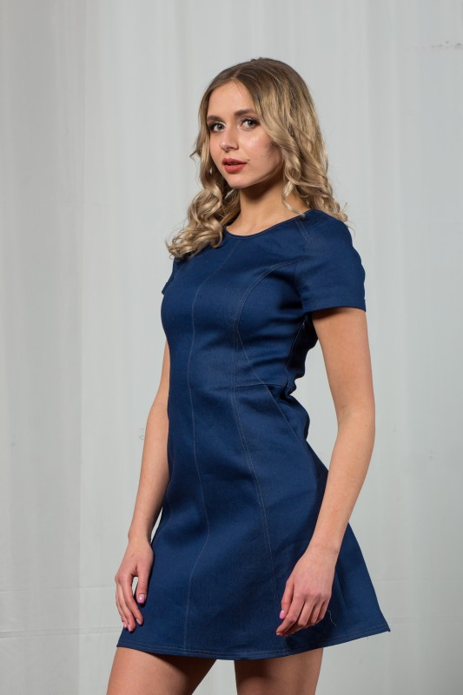 20 |  | Наименование изделия | ПЛАТЬЕ
 |  |  | Артикул: | 19SP-P174SEA
 |  |  | Состав | 95% хлопок; 5% эластан
 |  |  | Цвет | синий
 |  |  | Размер | Ед.измер-я | Кол-во в заказе | Сумма руб.
 |  |  | 42 | шт | 0 | 0.00
 |  |  | 44 | шт | 0 | 0.00
 |  |  | 46 | шт | 0 | 0.00
 |  |  | 48 | шт | 0 | 0.00
 |  |  | 50 | шт | 0 | 0.00
 |  |  | 52 | шт | 0 | 0.00
 |  |  | 54 | шт | 0 | 0.00
 |  |  | Описание: | Джинсовое платье, лёгкий стрейч, приталенного силуэта, отрезное по линии талии , низ трапеция, втачной короткий рукав, декорировано контрастной отстрочкой , изделие имеет боковые карманы, застёжка сбоку.

 |  |  | Цена оптовая шт/руб | 1,210.00

 |  |  | Кол-во шт в заказе | Сумма заказа/руб
 |  |  | 0 | 0.00

 | 21 |  | Наименование изделия | ПЛАТЬЕ
 |  |  | Артикул: | 19SP-P173BRD
 |  |  | Состав | 95%полиэстер; 5% эластан
 |  |  | Цвет | бордовый
 |  |  | Размер | Ед.измер-я | Кол-во в заказе | Сумма руб.
 |  |  | 42 | шт | 0 | 0.00
 |  |  | 44 | шт | 0 | 0.00
 |  |  | 46 | шт | 0 | 0.00
 |  |  | 48 | шт | 0 | 0.00
 |  |  | 50 | шт | 0 | 0.00
 |  |  | 52 | шт | 0 | 0.00
 |  |  | 54 | шт | 0 | 0.00
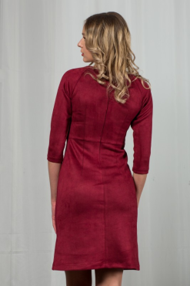
 |  |  | Описание: | Замшевое платье, лёгкий стрейч, приталенного силуэта, отрезное по линии талии , низ трапеция, втачной рукав ¾ , застёжка сзади.

 |  |  | Цена оптовая шт/руб | 1,360.00

 |  |  | Кол-во шт в заказе | Сумма заказа/руб
 |  |  | 0 | 0.00

 | 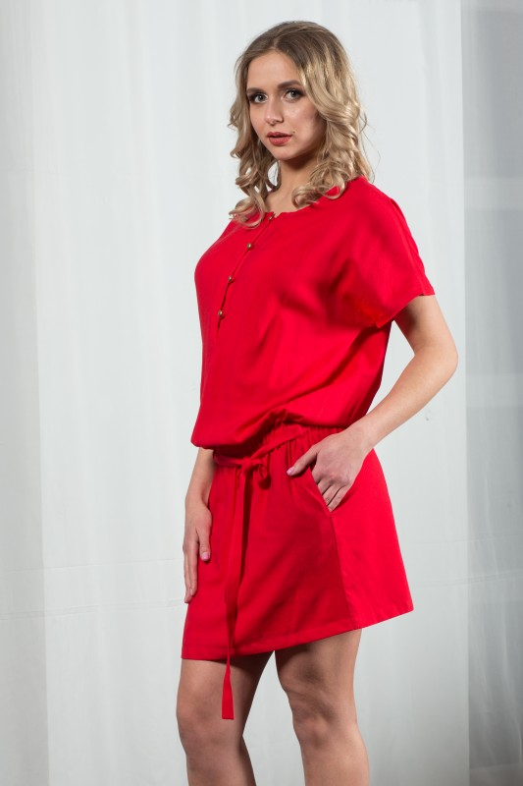 22 |  | Наименование изделия | ПЛАТЬЕ
 |  |  | Артикул: | 19SP-P171RED
 |  |  | Состав | 50% вискоза; 50% полиэстер
 |  |  | Цвет | красное
 |  |  | Размер | Ед.измер-я | Кол-во в заказе | Сумма руб.
 |  |  | 42 | шт | 0 | 0.00
 |  |  | 44 | шт | 0 | 0.00
 |  |  | 46 | шт | 0 | 0.00
 |  |  | 48 | шт | 0 | 0.00
 |  |  | 50 | шт | 0 | 0.00
 |  |  | 52 | шт | 0 | 0.00
 |  |  | 54 | шт | 0 | 0.00
 |  |  | Описание: | Платье-туника, свободного силуэта, верх изделия покрой кимоно, круглая горловина с планкой на золотых пуговицах , короткий спущенный рукав, собрано в резинку по линии талии , декорируется поясом.

 |  |  | Цена оптовая шт/руб | 1,140.00

 |  |  | Кол-во шт в заказе | Сумма заказа/руб
 |  |  | 0 | 0.00

 | 23 |  | Наименование изделия | ПЛАТЬЕ
 |  |  | Артикул: | 19SP-P169ROS
 |  |  | Состав | 95%полиэстер; 5% эластан
 |  |  | Цвет | розовый
 |  |  | Размер | Ед.измер-я | Кол-во в заказе | Сумма руб.
 |  |  | 42 | шт | 0 | 0.00
 |  |  | 44 | шт | 0 | 0.00
 |  |  | 46 | шт | 0 | 0.00
 |  |  | 48 | шт | 0 | 0.00
 |  |  | 50 | шт | 0 | 0.00
 |  |  | 52 | шт | 0 | 0.00
 |  |  | 54 | шт | 0 | 0.00
 |  |  | Описание: | Замшевое платье, лёгкий стрейч, приталенного силуэта, отрезное по линии талии , низ трапеция, втачной короткий рукав, декорировано контрастной отстрочкой , изделие имеет боковые карманы, застёжка сбоку.
 |  |  | Цена оптовая шт/руб | 1,440.00

 |  |  | Кол-во шт в заказе | Сумма заказа/руб
 |  |  | 0 | 0.00

 | 24 |  | Наименование изделия | ПЛАТЬЕ
 |  |  | Артикул: | 19SP-P169 GRY
 |  |  | Состав | 95%полиэстер; 5% эластан
 |  |  | Цвет | серый
 |  |  | Размер | Ед.измер-я | Кол-во в заказе | Сумма руб.
 |  |  | 42 | шт | 0 | 0.00
 |  |  | 44 | шт | 0 | 0.00
 |  |  | 46 | шт | 0 | 0.00
 |  |  | 48 | шт | 0 | 0.00
 |  |  | 50 | шт | 0 | 0.00
 |  |  | 52 | шт | 0 | 0.00
 |  |  | 54 | шт | 0 | 0.00
 |  |  | Описание: | Замшевое платье, лёгкий стрейч, приталенного силуэта, отрезное по линии талии , низ трапеция, втачной короткий рукав, декорировано контрастной отстрочкой , изделие имеет боковые карманы, застёжка сбоку.

 |  |  | Цена оптовая шт/руб | 1,440.00

 |  |  | Кол-во шт в заказе | Сумма заказа/руб
 |  |  | 0 | 0.00

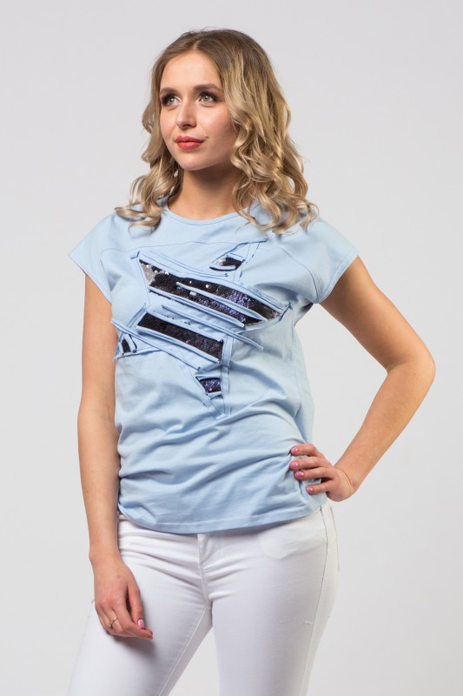
 | 25 |  | Наименование изделия | ФУТБОЛКА
 |  |  | Артикул: | 19SP-T012BLU
 |  |  | Состав | 100% хлопок
 |  |  | Цвет | голубой
 |  |  | Размер | Ед.измер-я | Кол-во в заказе | Сумма руб.
 |  |  | 42 | шт | 0 | 0.00
 |  |  | 44 | шт | 0 | 0.00
 |  |  | 46 | шт | 0 | 0.00
 |  |  | 48 | шт | 0 | 0.00
 |  |  | 50 | шт | 0 | 0.00
 |  |  | 52 | шт | 0 | 0.00
 |  |  | 54 | шт | 0 | 0.00
 |  |  | Описание: | Футболка , полуприлегающего силуэта, спущенное плечо, круглый вырез горловины, перед изделия украшен принтом-аппликацией из пайеток .
 |  |  | Цена оптовая шт/руб | 650.00

 |  |  | Кол-во шт в заказе | Сумма заказа/руб
 |  |  | 0 | 0.00

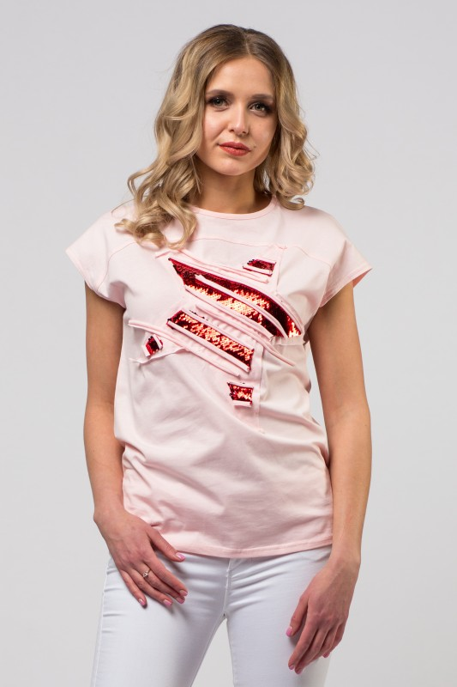
 | 26 |  | Наименование изделия | ФУТБОЛКА
 |  |  | Артикул: | 19SP-T012ROS
 |  |  | Состав | 100% хлопок
 |  |  | Цвет | розовый
 |  |  | Размер | Ед.измер-я | Кол-во в заказе | Сумма руб.
 |  |  | 42 | шт | 0 | 0.00
 |  |  | 44 | шт | 0 | 0.00
 |  |  | 46 | шт | 0 | 0.00
 |  |  | 48 | шт | 0 | 0.00
 |  |  | 50 | шт | 0 | 0.00
 |  |  | 52 | шт | 0 | 0.00
 |  |  | 54 | шт | 0 | 0.00
 |  |  | Описание: | Футболка , полуприлегающего силуэта, спущенное плечо, круглый вырез горловины, перед изделия украшен принтом-аппликацией из пайеток .

 |  |  | Цена оптовая шт/руб | 650.00

 |  |  | Кол-во шт в заказе | Сумма заказа/руб
 |  |  | 0 | 0.00

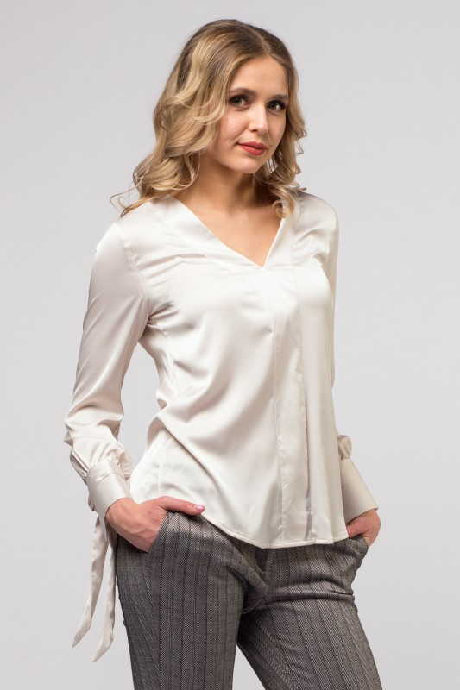
 | 27 |  | Наименование изделия | БЛУЗА
 |  |  | Артикул: | 19SP-B019MOL
 |  |  | Состав | 80% полиэстер; 20% вискоза
 |  |  | Цвет | молочный
 |  |  | Размер | Ед.измер-я | Кол-во в заказе | Сумма руб.
 |  |  | 42 | шт | 0 | 0.00
 |  |  | 44 | шт | 0 | 0.00
 |  |  | 46 | шт | 0 | 0.00
 |  |  | 48 | шт | 0 | 0.00
 |  |  | 50 | шт | 0 | 0.00
 |  |  | 52 | шт | 0 | 0.00
 |  |  | 54 | шт | 0 | 0.00
 |  |  | Описание: | Блуза свободного силуэта, , V- образный вырез, рукав длинный , высокий манжет декорирован завязками.

 |  |  | Цена оптовая шт/руб | 1,100.00

 |  |  | Кол-во шт в заказе | Сумма заказа/руб
 |  |  | 0 | 0.00
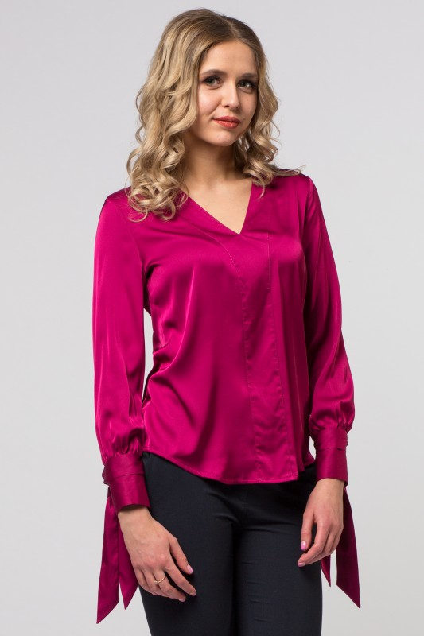
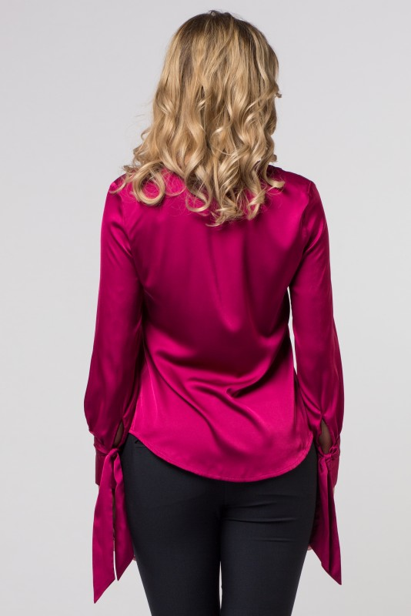
 | 28 |  | Наименование изделия | БЛУЗА
 |  |  | Артикул: | 19SP-B019FKS
 |  |  | Состав | 80% полиэстер; 20% вискоза
 |  |  | Цвет | фуксия
 |  |  | Размер | Ед.измер-я | Кол-во в заказе | Сумма руб.
 |  |  | 42 | шт | 0 | 0.00
 |  |  | 44 | шт | 0 | 0.00
 |  |  | 46 | шт | 0 | 0.00
 |  |  | 48 | шт | 0 | 0.00
 |  |  | 50 | шт | 0 | 0.00
 |  |  | 52 | шт | 0 | 0.00
 |  |  | 54 | шт | 0 | 0.00
 |  |  | Описание: | Блуза свободного силуэта, , V- образный вырез, рукав длинный , высокий манжет декорирован завязками.

 |  |  | Цена оптовая шт/руб | 1,100.00

 |  |  | Кол-во шт в заказе | Сумма заказа/руб
 |  |  | 0 | 0.00
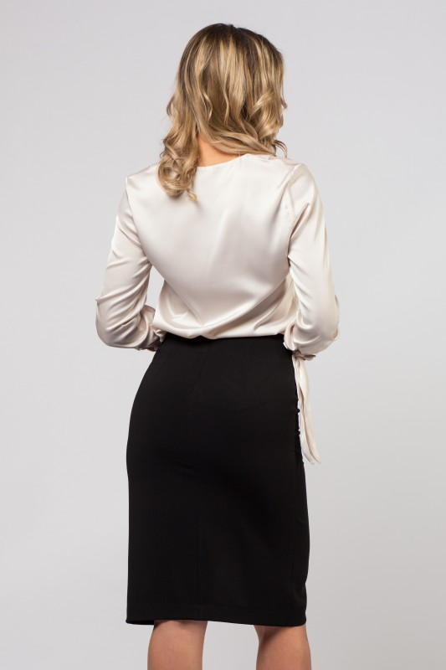
 | 29 |  | Наименование изделия | ЮБКА
 |  |  | Артикул: | 19SP-U106BLK
 |  |  | Состав | 95% полиэстер; 5%эластан
 |  |  | Цвет | чёрный
 |  |  | Размер | Ед.измер-я | Кол-во в заказе | Сумма руб.
 |  |  | 42 | шт | 0 | 0.00
 |  |  | 44 | шт | 0 | 0.00
 |  |  | 46 | шт | 0 | 0.00
 |  |  | 48 | шт | 0 | 0.00
 |  |  | 50 | шт | 0 | 0.00
 |  |  | 52 | шт | 0 | 0.00
 |  |  | 54 | шт | 0 | 0.00
 |  |  | Описание: | Юбка классического силуэта, без пояса, с ассиметричным вырезом, застёжка сзади.

 |  |  | Цена оптовая шт/руб | 860.00

 |  |  | Кол-во шт в заказе | Сумма заказа/руб
 |  |  | 0 | 0.00
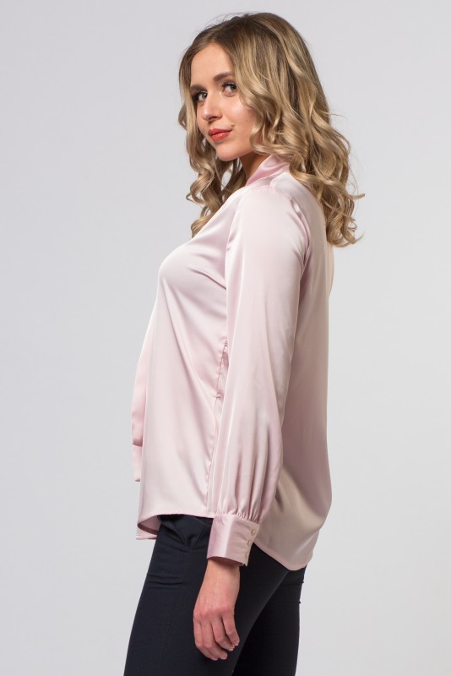
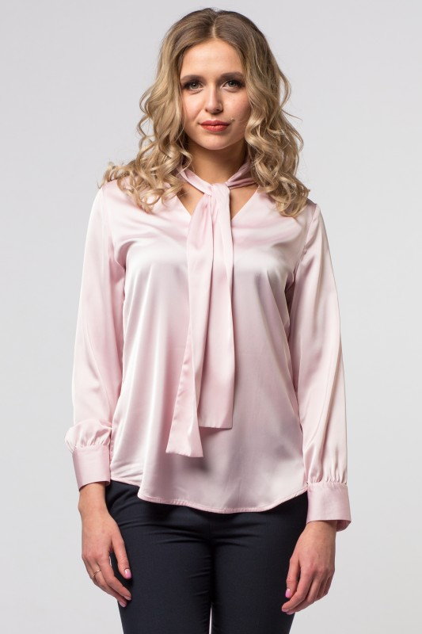
 | 30 |  | Наименование изделия | БЛУЗА
 |  |  | Артикул: | 19SP-B018ROS
 |  |  | Состав | 80% полиэстер; 20% вискоза
 |  |  | Цвет | розовый
 |  |  | Размер | Ед.измер-я | Кол-во в заказе | Сумма руб.
 |  |  | 42 | шт | 0 | 0.00
 |  |  | 44 | шт | 0 | 0.00
 |  |  | 46 | шт | 0 | 0.00
 |  |  | 48 | шт | 0 | 0.00
 |  |  | 50 | шт | 0 | 0.00
 |  |  | 52 | шт | 0 | 0.00
 |  |  | 54 | шт | 0 | 0.00
 |  |  | Описание: | Блуза свободного силуэта, , V- образный вырез, стойка воротник переходящая в бант, рукав длинный , высокий манжет на пуговицах

 |  |  | Цена оптовая шт/руб | 1,060.00

 |  |  | Кол-во шт в заказе | Сумма заказа/руб
 |  |  | 0 | 0.00
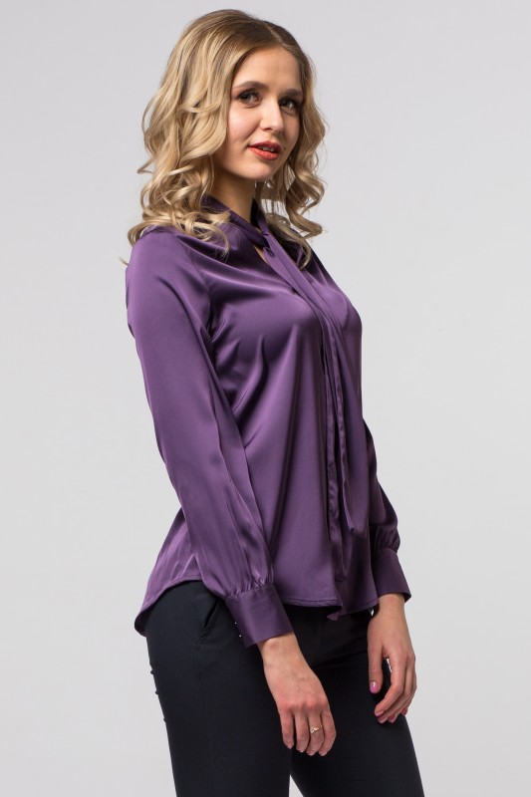
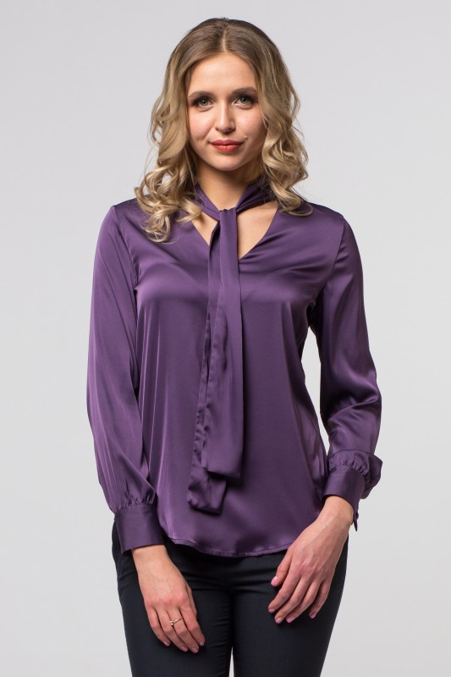
 | 31 |  | Наименование изделия | БЛУЗА
 |  |  | Артикул: | 19SP-B018SEA
 |  |  | Состав | 80% полиэстер; 20% вискоза
 |  |  | Цвет | черничный
 |  |  | Размер | Ед.измер-я | Кол-во в заказе | Сумма руб.
 |  |  | 42 | шт | 0 | 0.00
 |  |  | 44 | шт | 0 | 0.00
 |  |  | 46 | шт | 0 | 0.00
 |  |  | 48 | шт | 0 | 0.00
 |  |  | 50 | шт | 0 | 0.00
 |  |  | 52 | шт | 0 | 0.00
 |  |  | 54 | шт | 0 | 0.00
 |  |  | Описание: | Блуза свободного силуэта, , V- образный вырез, стойка воротник переходящая в бант, рукав длинный , высокий манжет на пуговицах

 |  |  | Цена оптовая шт/руб | 1,060.00

 |  |  | Кол-во шт в заказе | Сумма заказа/руб
 |  |  | 0 | 0.00

 | 32 |  | Наименование изделия | ЮБКА
 |  |  | Артикул: | 19SP-U015BLK
 |  |  | Состав | 95% полиэстер; 5% эластан
 |  |  | Цвет | чёрная
 |  |  | Размер | Ед.измер-я | Кол-во в заказе | Сумма руб.
 |  |  | 42 | шт | 0 | 0.00
 |  |  | 44 | шт | 0 | 0.00
 |  |  | 46 | шт | 0 | 0.00
 |  |  | 48 | шт | 0 | 0.00
 |  |  | 50 | шт | 0 | 0.00
 |  |  | 52 | шт | 0 | 0.00
 |  |  | 54 | шт | 0 | 0.00
 |  |  | Описание: | Юбка классическая карандаш без пояса, лёгкий стрейч, сзади шлица, застёжка сзади

 |  |  | Цена оптовая шт/руб | 825.00

 |  |  | Кол-во шт в заказе | Сумма заказа/руб
 |  |  | 0 | 0.00
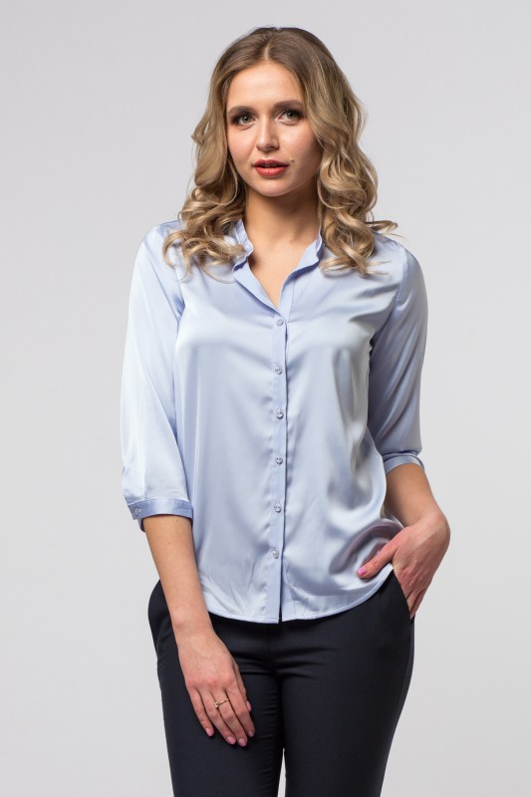
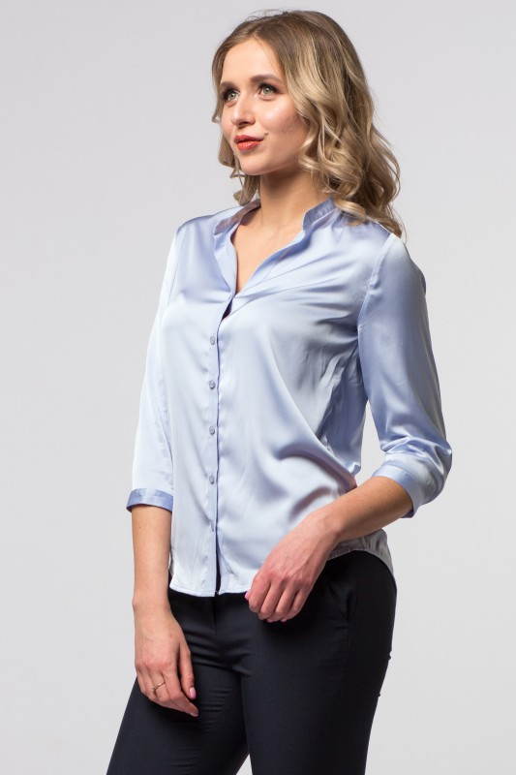
 | 33 |  | Наименование изделия | БЛУЗА
 |  |  | Артикул: | 19SP-P009BLU
 |  |  | Состав | 80%полиэстер; 20%вискоза
 |  |  | Цвет | голубой
 |  |  | Размер | Ед.измер-я | Кол-во в заказе | Сумма руб.
 |  |  | 42 | шт | 0 | 0.00
 |  |  | 44 | шт | 0 | 0.00
 |  |  | 46 | шт | 0 | 0.00
 |  |  | 48 | шт | 0 | 0.00
 |  |  | 50 | шт | 0 | 0.00
 |  |  | 52 | шт | 0 | 0.00
 |  |  | 54 | шт | 0 | 0.00
 |  |  | Описание: | Блуза свободного силуэта, , V- образный вырез, стойка воротник, рукав свободный 3/4 на узком манжете, застёжка на планку на пуговицах.

 |  |  | Цена оптовая шт/руб | 1,050.00

 |  |  | Кол-во шт в заказе | Сумма заказа/руб
 |  |  | 0 | 0.00

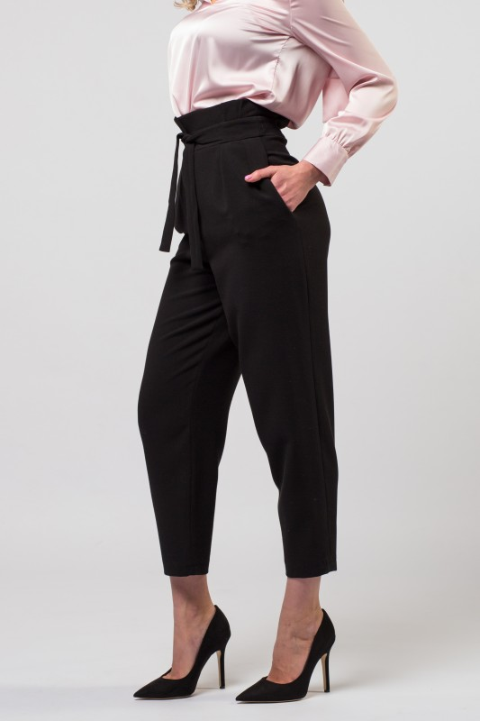
 | 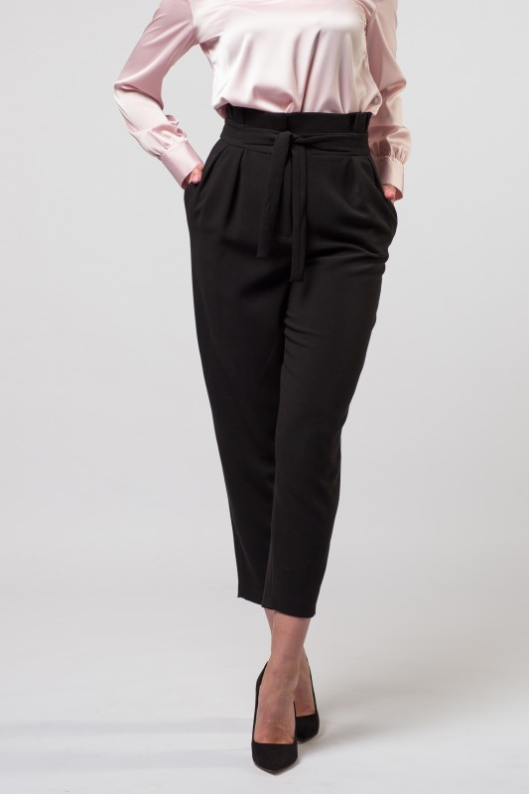 34 |  | Наименование изделия | БРЮКИ
 |  |  | Артикул: | 19SP-Z004BLK
 |  |  | Состав | 38% полиэстер; 30% шерсть; 30 вискоза; 2% эластан
 |  |  | Цвет | чёрный
 |  |  | Размер | Ед.измер-я | Кол-во в заказе | Сумма руб.
 |  |  | 42 | шт | 0 | 0.00
 |  |  | 44 | шт | 0 | 0.00
 |  |  | 46 | шт | 0 | 0.00
 |  |  | 48 | шт | 0 | 0.00
 |  |  | 50 | шт | 0 | 0.00
 |  |  | 52 | шт | 0 | 0.00
 |  |  | 54 | шт | 0 | 0.00
 |  |  | Описание: | Брюки с завышенной талией. Изделие дополнено поясом, который

 |  |  | Цена оптовая шт/руб | 1,390.00

 |  |  | Кол-во шт в заказе | Сумма заказа/руб
 |  |  | 0 | 0.00

 | 35 |  | Наименование изделия | СВИТШОТ
 |  |  | Артикул: | 19SP-J003ROS
 |  |  | Состав | 50% хлопок; 50% полиэстер
 |  |  | Цвет | розовый меланж
 |  |  | Размер | Ед.измер-я | Кол-во в заказе | Сумма руб.
 |  |  | 42 | шт | 0 | 0.00
 |  |  | 44 | шт | 0 | 0.00
 |  |  | 46 | шт | 0 | 0.00
 |  |  | 48 | шт | 0 | 0.00
 |  |  | 50 | шт | 0 | 0.00
 |  |  | 52 | шт | 0 | 0.00
 |  |  | 54 | шт | 0 | 0.00
 |  |  | Описание: | Свитшот из ткани с добавлением люрекса в стиле спорт-шик, с капюшоном, свободного силуэта, рукав реглан декорирован светоотражающей лентой, на манжете.

 |  |  | Цена оптовая шт/руб | 1,140.00

 |  |  | Кол-во шт в заказе | Сумма заказа/руб
 |  |  | 0 | 0.00
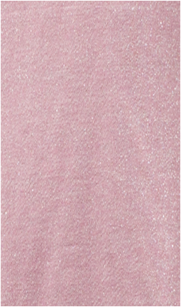
 | 36 |  | Наименование изделия | БРЮКИ
 |  |  | Артикул: | 19SP-Z005ROS
 |  |  | Состав | 50% хлопок; 50% полиэстер
 |  |  | Цвет | розовый меланж
 |  |  | Размер | Ед.измер-я | Кол-во в заказе | Сумма руб.
 |  |  | 42 | шт | 0 | 0.00
 |  |  | 44 | шт | 0 | 0.00
 |  |  | 46 | шт | 0 | 0.00
 |  |  | 48 | шт | 0 | 0.00
 |  |  | 50 | шт | 0 | 0.00
 |  |  | 52 | шт | 0 | 0.00
 |  |  | 54 | шт | 0 | 0.00
 |  |  | Описание: | Брюки на резинке из ткани с добавлением люрекса в стиле спорт-шик, прямого кроя, декорирован лампасами из светоотражающей ленты, с боковыми карманами.

 |  |  | Цена оптовая шт/руб | 990.00

 |  |  | Кол-во шт в заказе | Сумма заказа/руб
 |  |  | 0 | 0.00

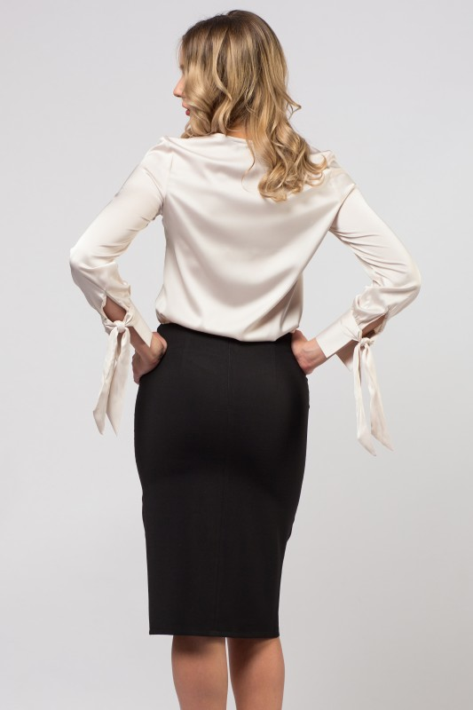
 | 37 |  | Наименование изделия | ЮБКА
 |  |  | Артикул: | 19SP-U017BLK
 |  |  | Состав | 95% полиэстер; 5%эластан
 |  |  | Цвет | чёрный
 |  |  | Размер | Ед.измер-я | Кол-во в заказе | Сумма руб.
 |  |  | 42 | шт | 0 | 0.00
 |  |  | 44 | шт | 0 | 0.00
 |  |  | 46 | шт | 0 | 0.00
 |  |  | 48 | шт | 0 | 0.00
 |  |  | 50 | шт | 0 | 0.00
 |  |  | 52 | шт | 0 | 0.00
 |  |  | 54 | шт | 0 | 0.00
 |  |  | Описание: | Юбка классического силуэта, без пояса, с центральным швом переходящим в разрез

 |  |  | Цена оптовая шт/руб | 825.00

 |  |  | Кол-во шт в заказе | Сумма заказа/руб
 |  |  | 0 | 0.00
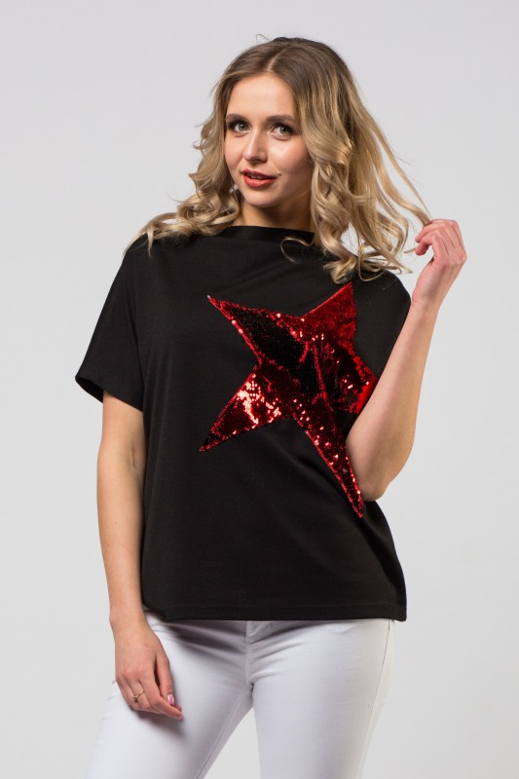
 | 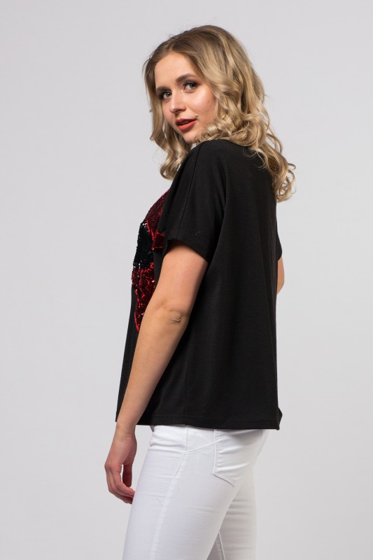 38 |  | Наименование изделия | ДЖЕМПЕР
 |  |  | Артикул: | 19SP-T008BLK
 |  |  | Состав | 72% полиэстер; 23% вискоза; 5% эластан
 |  |  | Цвет | чёрный
 |  |  | Размер | Ед.измер-я | Кол-во в заказе | Сумма руб.
 |  |  | 42 | шт | 0 | 0.00
 |  |  | 44 | шт | 0 | 0.00
 |  |  | 46 | шт | 0 | 0.00
 |  |  | 48 | шт | 0 | 0.00
 |  |  | 50 | шт | 0 | 0.00
 |  |  | 52 | шт | 0 | 0.00
 |  |  | 54 | шт | 0 | 0.00
 |  |  | Описание: | Тонкий трикотажный джемпер, свободного силуэта, мягкая стойка воротник, рукав укороченный кимоно, перед изделия украшен принтом-аппликацией из пайеток

 |  |  | Цена оптовая шт/руб | 850.00

 |  |  | Кол-во шт в заказе | Сумма заказа/руб
 |  |  | 0 | 0.00
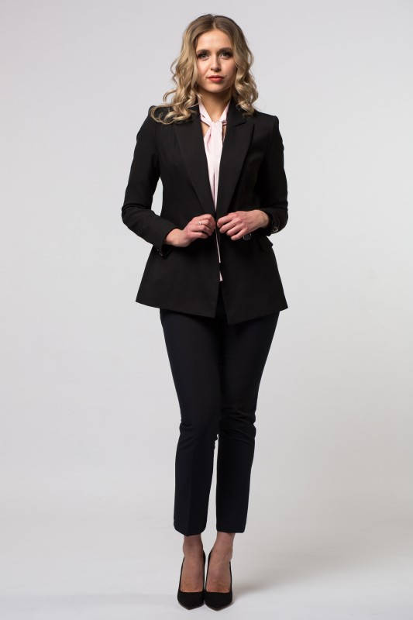
 | 39 |  | Наименование изделия | ПИДЖАК
 |  |  | Артикул: | 19SP-D001BLK
 |  |  | Состав | 95%полиэстер; 5% эластан
 |  |  | Цвет | чёрный
 |  |  | Размер | Ед.измер-я | Кол-во в заказе | Сумма руб.
 |  |  | 42 | шт | 0 | 0.00
 |  |  | 44 | шт | 0 | 0.00
 |  |  | 46 | шт | 0 | 0.00
 |  |  | 48 | шт | 0 | 0.00
 |  |  | 50 | шт | 0 | 0.00
 |  |  | 52 | шт | 0 | 0.00
 |  |  | 54 | шт | 0 | 0.00
 |  |  | Описание: | Пиджак приталенного силуэта, с втачным рукавом, двубортный, на подкладке.

 |  |  | Цена оптовая шт/руб | 1,690.00

 |  |  | Кол-во шт в заказе | Сумма заказа/руб
 |  |  | 0 | 0.00

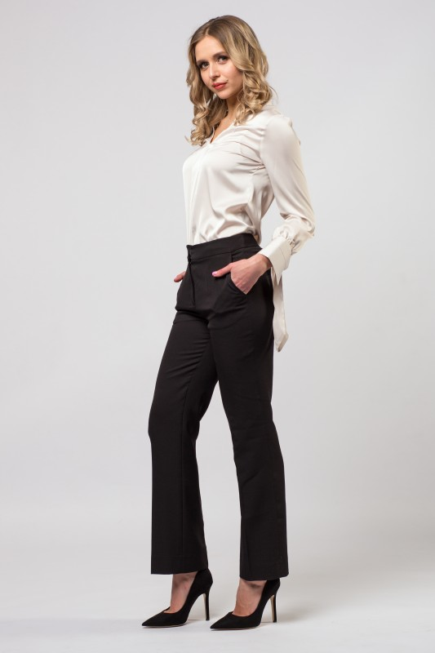
 | 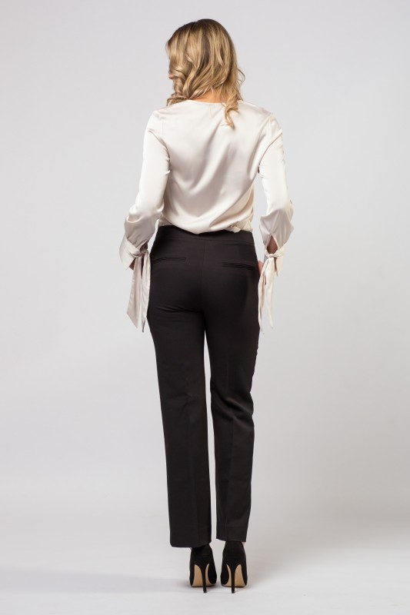 40 |  | Наименование изделия | БРЮКИ
 |  |  | Артикул: | 19SP-Z007BLK
 |  |  | Состав | 95% полиэстер; 5% эластан
 |  |  | Цвет | чёрный
 |  |  | Размер | Ед.измер-я | Кол-во в заказе | Сумма руб.
 |  |  | 42 | шт | 0 | 0.00
 |  |  | 44 | шт | 0 | 0.00
 |  |  | 46 | шт | 0 | 0.00
 |  |  | 48 | шт | 0 | 0.00
 |  |  | 50 | шт | 0 | 0.00
 |  |  | 52 | шт | 0 | 0.00
 |  |  | 54 | шт | 0 | 0.00
 |  |  | Описание: | Брюки классические , на поясе, застёжка спереди, боковые карманы

 |  |  | Цена оптовая шт/руб | 1,250.00

 |  |  | Кол-во шт в заказе | Сумма заказа/руб
 |  |  | 0 | 0.00
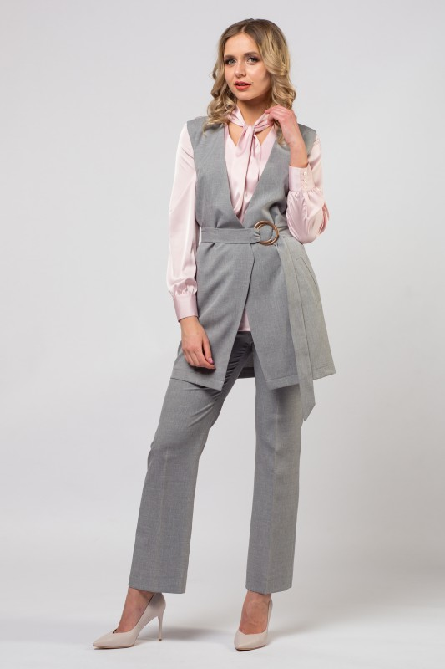
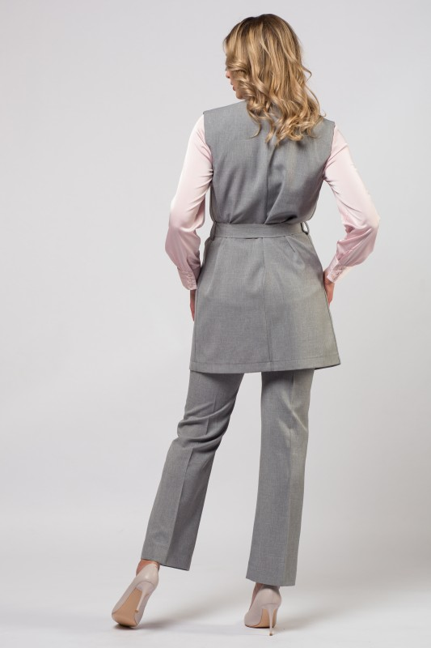
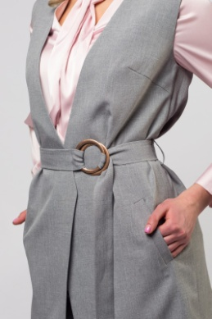
 | 41 |  | Наименование изделия | ЖИЛЕТ
 |  |  | Артикул: | 19SP-G014GRY
 |  |  | Состав | 100% полиэстер
 |  |  | Цвет | серый
 |  |  | Размер | Ед.измер-я | Кол-во в заказе | Сумма руб.
 |  |  | 42 | шт | 0 | 0.00
 |  |  | 44 | шт | 0 | 0.00
 |  |  | 46 | шт | 0 | 0.00
 |  |  | 48 | шт | 0 | 0.00
 |  |  | 50 | шт | 0 | 0.00
 |  |  | 52 | шт | 0 | 0.00
 |  |  | 54 | шт | 0 | 0.00
 |  |  | Описание: | Жилет на запах, с V-образным вырезом, боковые карманы оформлены в рамку, изделие дополнено поясом с пряжкой.

 |  |  | Цена оптовая шт/руб | 1,165.00

 |  |  | Кол-во шт в заказе | Сумма заказа/руб
 |  |  | 0 | 0.00
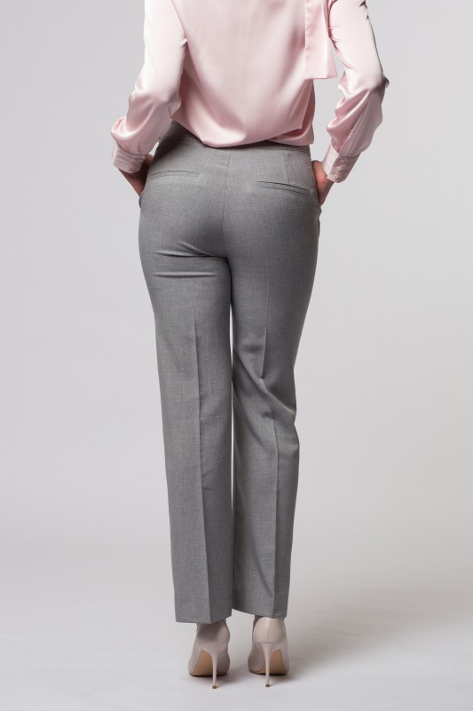
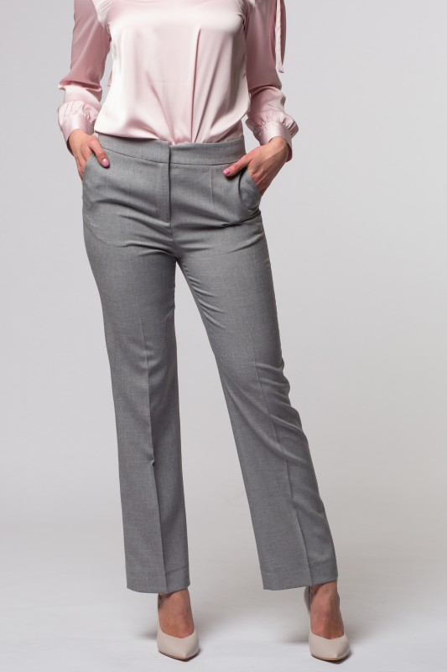
 | 42 |  | Наименование изделия | БРЮКИ
 |  |  | Артикул: | 19SP-Z007GRY
 |  |  | Состав | 100% полиэстер
 |  |  | Цвет | серые
 |  |  | Размер | Ед.измер-я | Кол-во в заказе | Сумма руб.
 |  |  | 42 | шт | 0 | 0.00
 |  |  | 44 | шт | 0 | 0.00
 |  |  | 46 | шт | 0 | 0.00
 |  |  | 48 | шт | 0 | 0.00
 |  |  | 50 | шт | 0 | 0.00
 |  |  | 52 | шт | 0 | 0.00
 |  |  | 54 | шт | 0 | 0.00
 |  |  | Описание: | Брюки классические , на поясе, застёжка спереди, боковые карманы

 |  |  | Цена оптовая шт/руб | 1,100.00

 |  |  | Кол-во шт в заказе | Сумма заказа/руб
 |  |  | 0 | 0.00
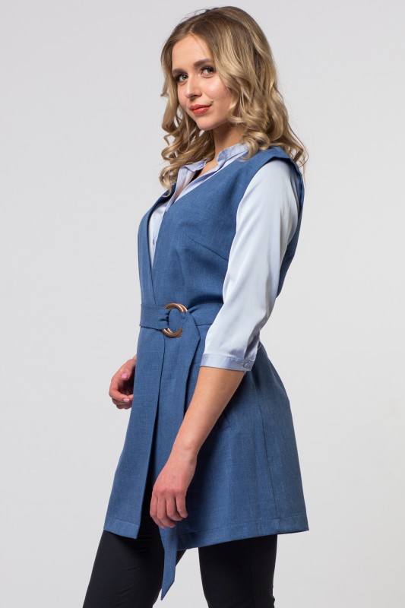
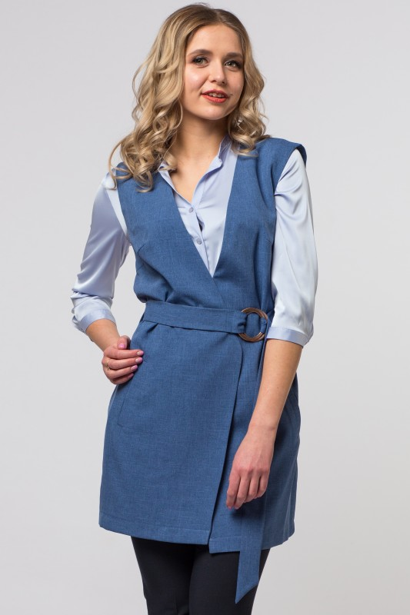
 | 43 |  | Наименование изделия | ПЛАТЬЕ
 |  |  | Артикул: | 19SP-G014JEANS
 |  |  | Состав | 100% полиэстер
 |  |  | Цвет | синий
 |  |  | Размер | Ед.измер-я | Кол-во в заказе | Сумма руб.
 |  |  | 42 | шт | 0 | 0.00
 |  |  | 44 | шт | 0 | 0.00
 |  |  | 46 | шт | 0 | 0.00
 |  |  | 48 | шт | 0 | 0.00
 |  |  | 50 | шт | 0 | 0.00
 |  |  | 52 | шт | 0 | 0.00
 |  |  | 54 | шт | 0 | 0.00
 |  |  | Описание: | Жилет на запах, с V-образным вырезом, боковые карманы оформлены в рамку, изделие дополнено поясом с пряжкой.

 |  |  | Цена оптовая шт/руб | 1,165.00

 |  |  | Кол-во шт в заказе | Сумма заказа/руб
 |  |  | 0 | 0.00

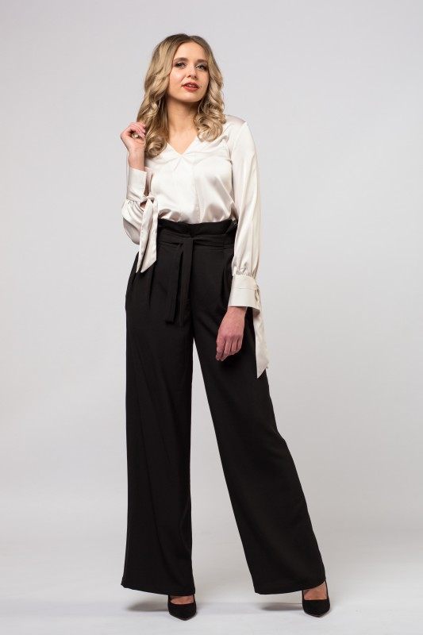
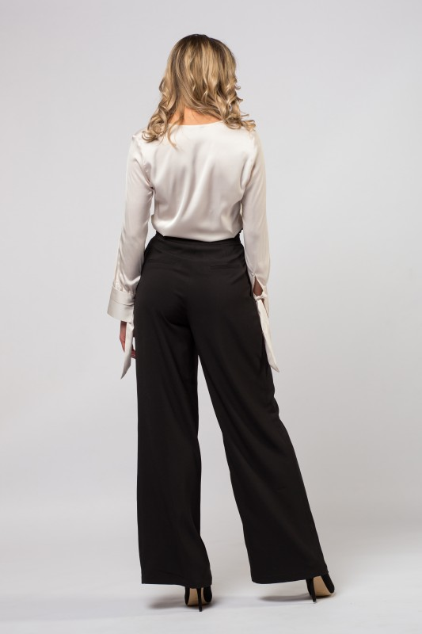
 | 44 |  | Наименование изделия | БРЮКИ
 |  |  | Артикул: | 19SP-Z008BLK
 |  |  | Состав | 95% полиэстер; 5% эластан
 |  |  | Цвет | чёрные
 |  |  | Размер | Ед.измер-я | Кол-во в заказе | Сумма руб.
 |  |  | 42 | шт | 0 | 0.00
 |  |  | 44 | шт | 0 | 0.00
 |  |  | 46 | шт | 0 | 0.00
 |  |  | 48 | шт | 0 | 0.00
 |  |  | 50 | шт | 0 | 0.00
 |  |  | 52 | шт | 0 | 0.00
 |  |  | 54 | шт | 0 | 0.00
 |  |  | Описание: | Широкие брюки с высокой талией. Изделие дополнено поясом завязывающимся на бант. По бокам изделия имеются внутренние карманы.

 |  |  | Цена оптовая шт/руб | 1,250.00

 |  |  | Кол-во шт в заказе | Сумма заказа/руб
 |  |  | 0 | 0.00

